20150812
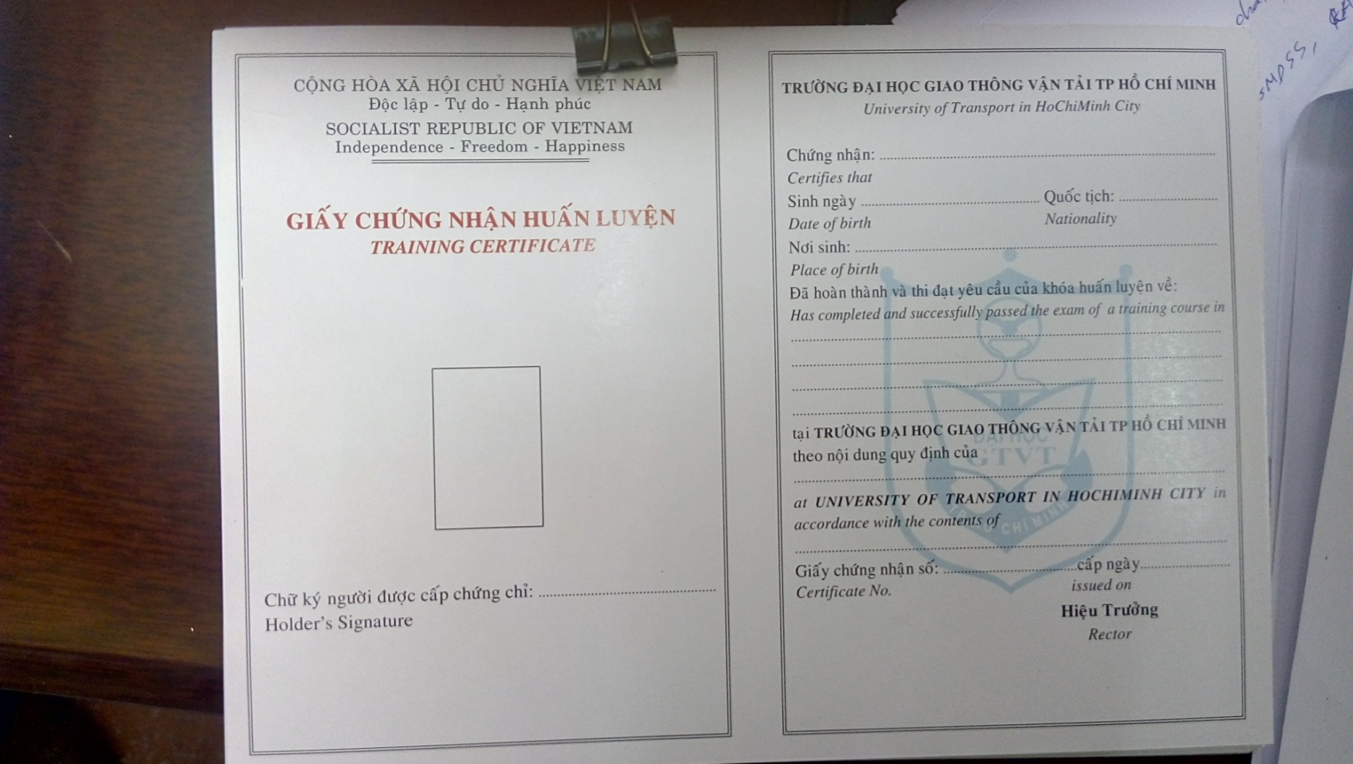
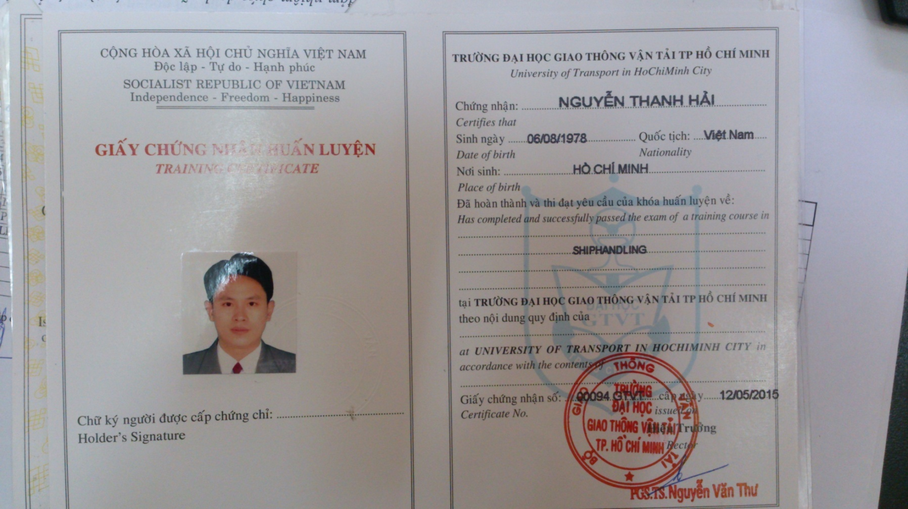
Bổ sung thêm mã số quy đinh "A-II/2" cho chứng chỉ SHIPHANDLING


Gửi Triều

Em xem lại dùm anh mẫu chứng chỉ Shiphandling, Đợt trước mẫu cc để lại 2 dòng cuối cùng để thêm vào dòng chữ:
The STCW Code Part B Section B-V/ a refers The IMO Model Course 1.22. Nhưng mẫu cc mới chỉ chừa lại 1 dòng trống
nên không in đủ dòng đó.
Vậy em có thể chỉnh font chữ dòng đó nhỏ lại để phù hợp với chứng chỉ mới không

Báo Cáo Thống kê
Dear anh Bình,
Theo như email của anh gửi thì em tổng hợp lại các ý chính sau:

1. Hiển thị ngày sinh của học viên trên file "Sổ theo dõi cấp chứng chỉ"
2. Xuất báo cáo, thống kê ra file excel thay vì xuất trên crystal
report (file ảnh như anh nói)
3. Xuất báo cáo học viên đã cấp chứng chỉ.

Với ba nội dung trên em đề xuất như sau:
1. Ngày sinh học viên sẽ đặt dưới ảnh học viên thay vì dưới tên học
viên như anh nói.
3. Sẽ xuất ra excel thay vì xuất ra crystal report.
4. Báo cáo học viên đã cấp chứng chỉ thì chia ra 3 loại
- Chứng chỉ mới. | -> Chứng chỉ cấp mới sẽ lấy từ table Cấp chứng chỉ với status =1
- Chứng chỉ cấp đổi. | -> Chứng chỉ cấp đổi sẽ lấy từ table Cấp chứng chỉ với status =2
- Chứng chỉ cấp lại. | -> Chứng chỉ cấp đổi sẽ lấy từ table Cấp chứng chỉ với status =3
Về cấp đổi và cấp lại thì em nghĩ sẽ không vấn đề gì, còn chứng chỉ
cấp mới, phía trung tâm có mong muốn thông kê luôn lớp xxx đăng kí yy
Kết hợp đăng kí học, cấp chứng chỉ, và điểm
học viên đã cấp chứng chỉ zz học viên hay không?
Ví dụ: Lớp Làm quen tàu dầu đăng kí 40 học viên, sau khi thi kết thúc
thì có 35 người đậu và được cấp chứng chỉ thì báo cáo
Lớp Làm quen tàu dầu đăng kí học 40 học viên
Học viên đã cấp chứng chỉ: 35
Học viên không đạt chứng chỉ: 5
Ở đây không cần thống kê trong lúc học bỏ nữa chừng hay thi
không đậu? (Nếu mong muốn vẫn thực hiện được)
Khi báo cáo thống kê có cần danh sách học viên kèm theo hay không? Nếu
in chung trên một file thì nó sẽ rất dài khi mà muốn thống kê theo
quý.
Với tiêu chi báo cáo như mục 4 thì hàng quý, năm có thể kiểm soát được
số chứng chỉ đã được cấp là bao nhiêu. Cái này trước đây em đã có đề
xuất nhưng lúc đó chú Ninh nói là chưa cần thiết vì chú vẫn đang làm
bằng file xin cấp phôi, rồi thống kê bằng tay như mọi khi, nên chức
năng này em không thực hiện.
Lần này Trung tâm triển khai thì em có tính chi phí, chi phí như thế
nào thì em sẽ tính toán lại và gửi lên Trung tâm, sau khi chốt giải
pháp cuối cùng.

Em cám ơn anh.

